手順
ターゲットグループ追加、更新、削除手順書

【作業概要説明】
本手順はターゲットグループ追加、更新、削除手順書を実施する手順である。

【操作対象】
AWSコンソール

【操作担当者】
ISIDサービスデスク担当者

【作業端末】
本番・研修・開発環境：AWSコンソール管理端末

番号 | 操作項目 | 操作方法 | 確認方法 | チェック | 開始時間 | 終了時間 | 作業担当者 | 作業確認者 | 備考
1 | 端末ログイン | ■本番・研修・開発環境 AWSコンソール管理端末→AWSコンソール ＃作業用のロールはAWS管理コンソールの「保守運用用アカウント」を利用する。 | 左記ログインにおいてエラーが発生しないこと。 | □
2 | AWSコンソールからEC2サービスを開く | AWSコンソール検索窓に「EC2」と入力し、EC2画面を開く。 | - | □
3 | ターゲットグループの画面を開く | 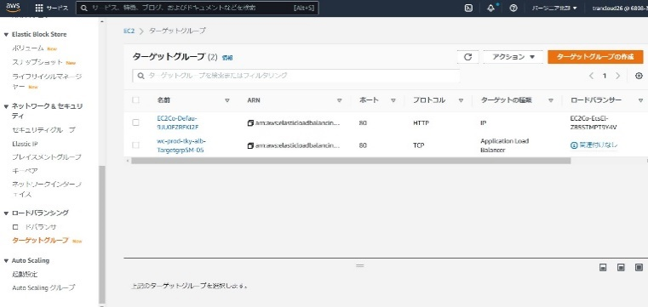 左ペインのターゲットグループを選択する。 ターゲットグループの追加：項番4,5,6を参照。 ターゲットグループの更新：項番7,8,9を参照。 ターゲットグループの削除：項番10を参照。 | - | □
4 | ターゲットグループの追加-1 | 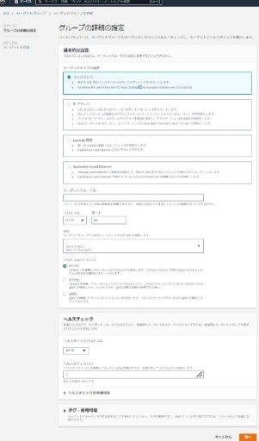 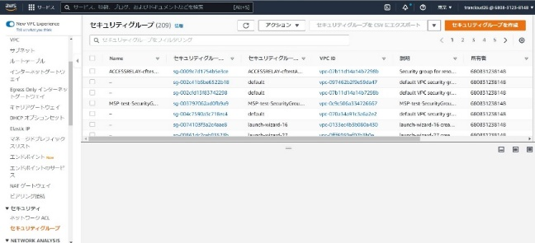 画面右上のターゲットグループの作成ボタンをクリックする。 追加対象のターゲットグループの設定情報を、グループの詳細の設定画面で入力する。 | - | □
5 | ターゲットグループの追加-2 | 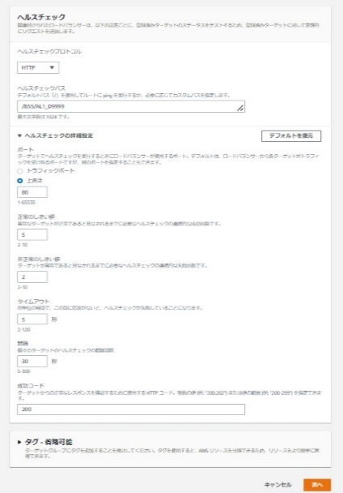 追加対象のターゲットグループの設定情報を、ヘルスチェックの設定画面で入力し、次へボタンをクリックする。 | - | □
6 | ターゲットグループの追加-3 | 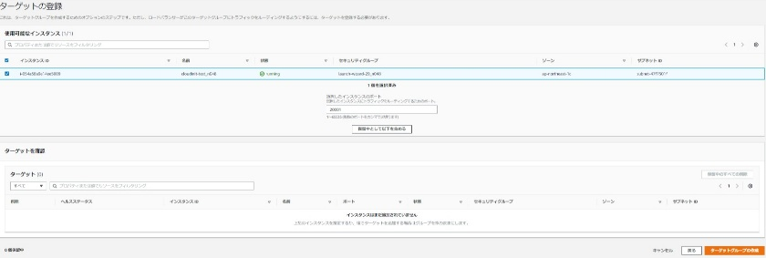 ターゲットの登録画面で追加対象のターゲットのインスタンスを選択し、ターゲットグループの作成ボタンをクリックする。 | 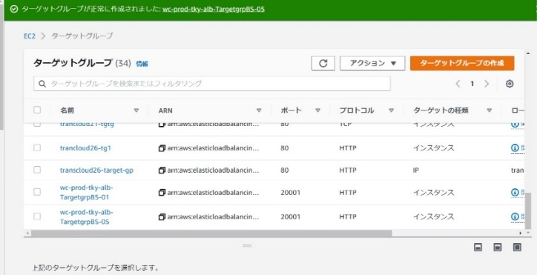 追加対象のターゲットグループが追加されていることをターゲットグループの一覧画面で確認する。 | □
7 | ターゲットグループの更新-1 | 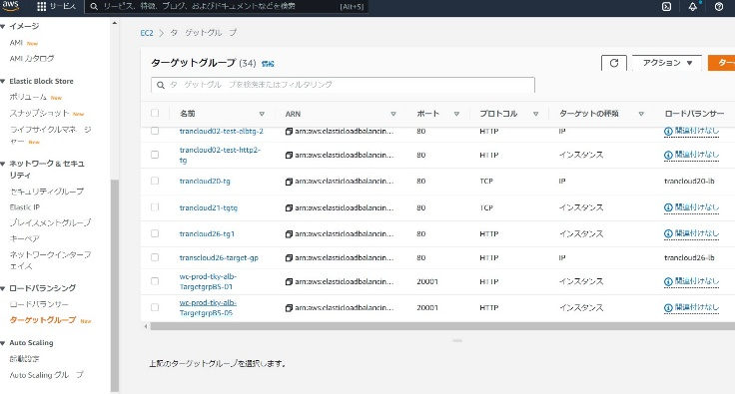 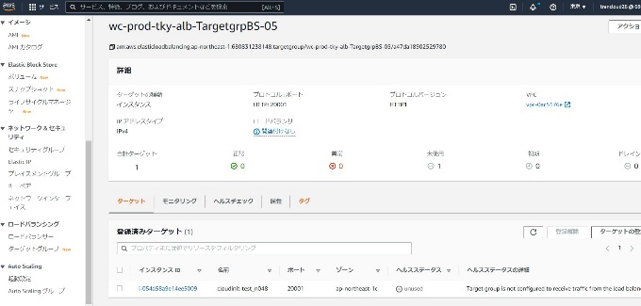 更新対象のターゲットグループを選択する。 ターゲットタブを選択する。更新対象のターゲットを選択し、ターゲットの登録ボタンをクリックする。 | - | □
8 | ターゲットグループの更新-2 | 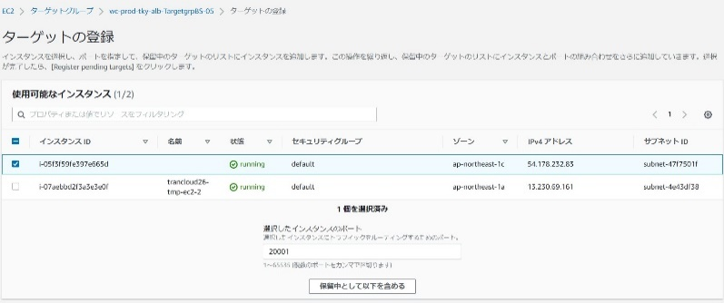 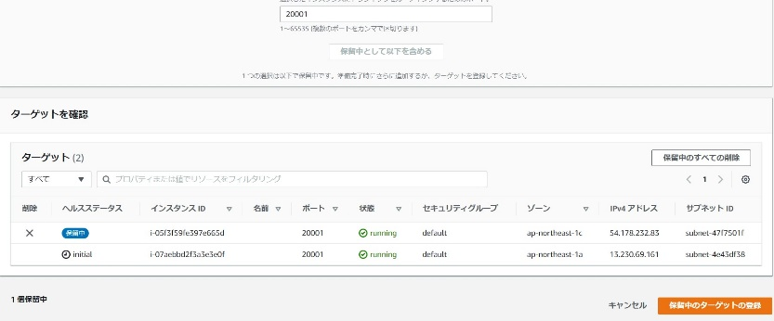 更新対象のターゲットグループの更新を行う。本例では、ターゲットの追加とヘルスチェック設定の変更を行う。 ・ターゲットの追加 インスタンスを選択し、保留中として以下を含めるボタンをクリックする。 更新対象のターゲットのインスタンスを確認し、保留中のターゲットの登録ボタンをクリックする。 | 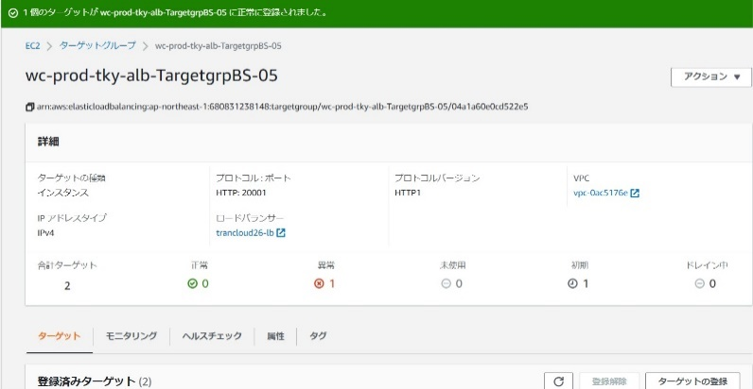 ターゲットグループの一覧画面で更新対象のターゲットグループを選択し、ターゲットグループの内容が更新されていることを詳細画面で確認する。 | □
9 | ターゲットグループの更新-3 | 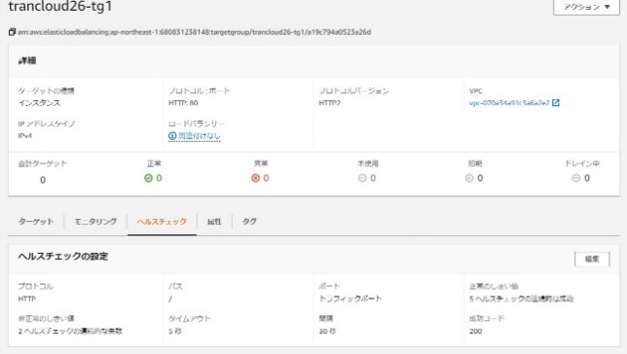 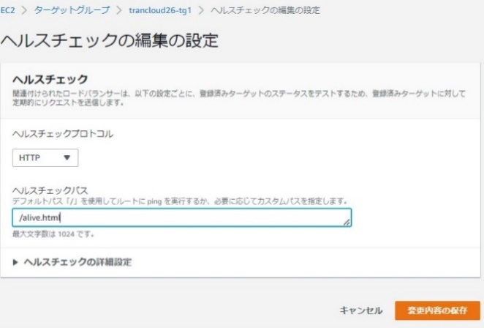 ・ヘルスチェック設定の変更 ヘルスチェックタブをクリックし、編集ボタンを押す。 ヘルスチェックの編集の設定画面にて設定値を変更し、変更内容の保存ボタンを押す。 | 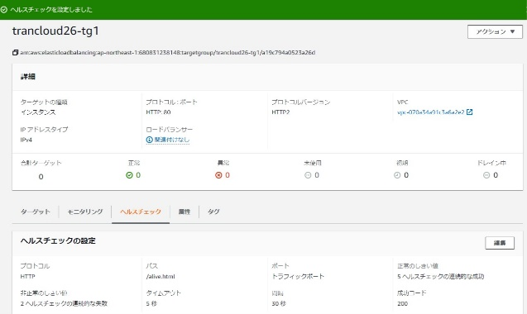 ヘルスチェック設定が変更されたことを確認する。 | □
10 | ターゲットグループの削除 | 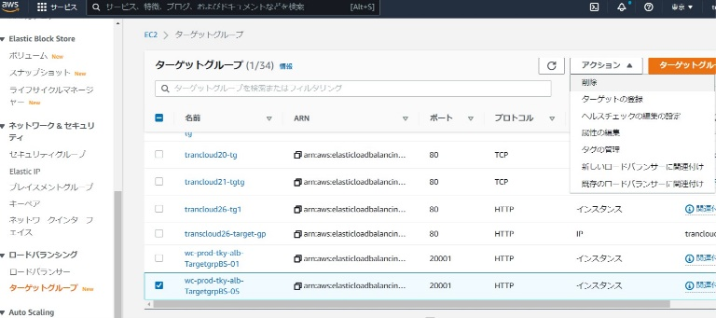 削除対象のターゲットグループを選択し、アクションボタンから削除を選択する。 削除の確認画面が表示された場合、はい、削除しますボタンをクリックする。 | 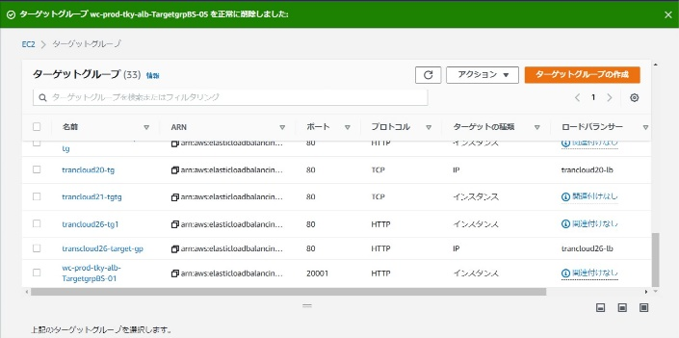 削除対象のターゲットグループが削除されていることをターゲットグループの一覧画面で確認する。 | □
11 | AWSコンソールの終了 端末ログオフ | ブラウザを閉じてAWSコンソールを終了し、各環境ごと以下の手順を実施する。 ■本番・研修・開発環境 AWSコンソール管理端末からログオフを実施する。 | AWSコンソールの終了および、AWSコンソール管理端末からのログオフを確認する。 | □

